解决方案架构说明
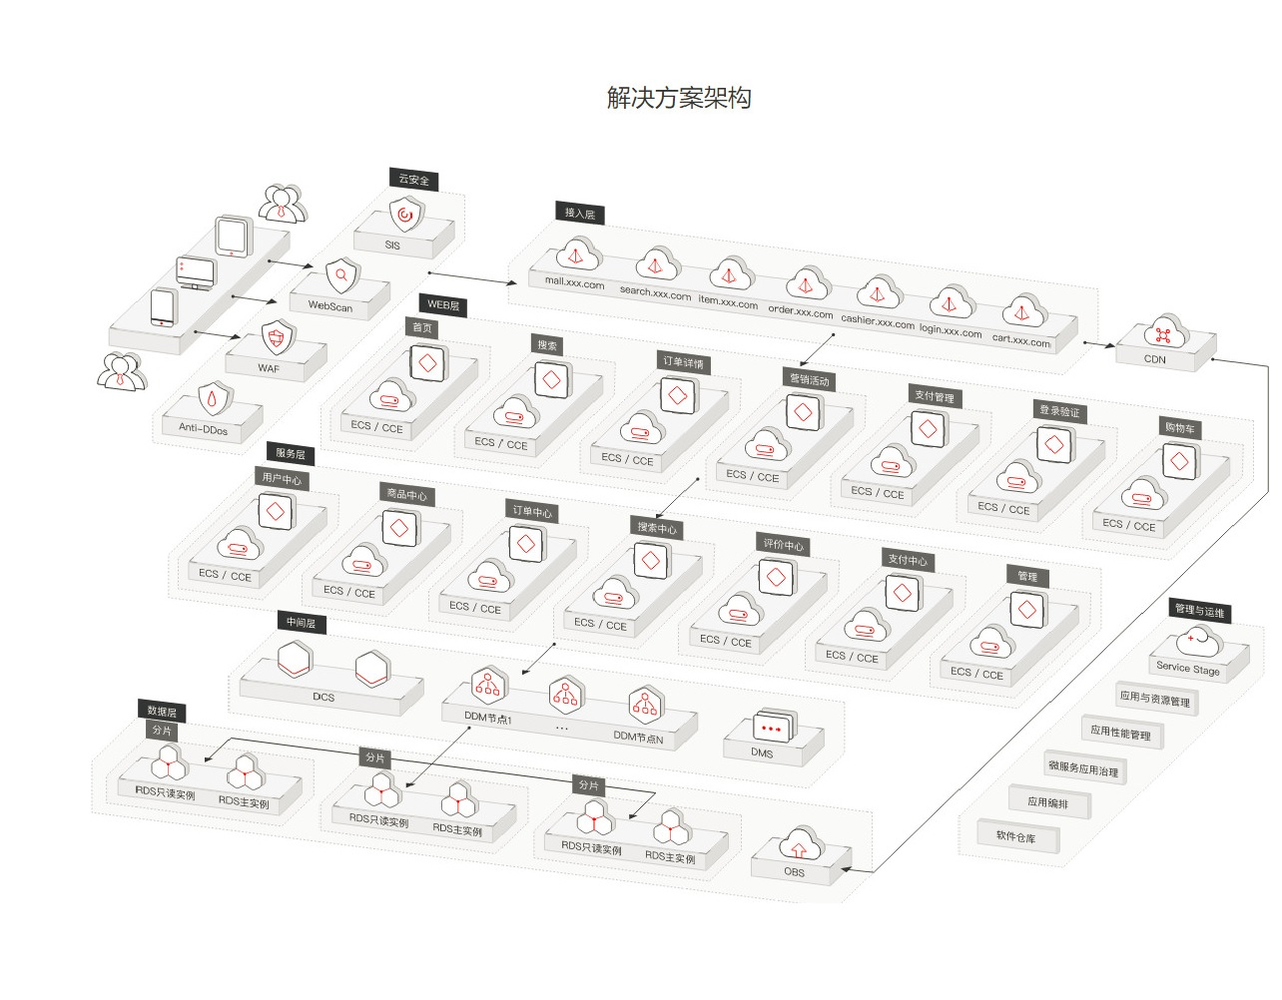

在电商解决方案架构图中，有以下几个分层：
云安全 | - Anti-Ddos（DDoS流量清洗服务）
 | - WAF（Web应用防火墙）
 | - WebScan（Web漏洞扫描服务）
 | - SSA（安全态势感知服务）

接入层 | - ELB（弹性负载均衡），支持海量并发连接，可根据业务类型进行负载分发，应对业务洪峰
 | - CDN（内容分发网络），讲访问量大的将源站内容分发至靠近用户的加速节点，使用户可以就近获得所需的内容，
 | 解决Internet网络拥挤的状况，提高用户访问的响应速度和成功率，从而提升业务的使用体验

WEB层 | - 主要在ECS和CCE（云容器引擎）中部署电商平台业务中的页面访问模块

服务层 | - 主要在ECS和CCE（云容器引擎）中部署电商平台业务中的服务处理模块

中间层 | - DCS（分布式缓存服务），热销商品展示、秒杀推荐等数据面临高并发读的压力，可以存储在DCS中以进行快速访问，DCS的高并发及灵活扩展能轻松应对高并发访问。
 | - DDM（分布式数据库中间件），DDM通过后端对接多个RDS，实现数据库的透明分布式访问服务。
 | 根据路由规则完成请求的分发，并将结果聚合处理后返回给应用程序
 | DDM自动实现读写分离，透明地完成写操作和读操作的分发。
 | - DMS（分布式消息服务）。电商大促销等流量洪流突然来袭时，可以通过队列服务堆积缓存订单等信息，在下游系统有能力处理消息的时候再处理，避免下游订阅系统因突发流量崩溃。
 | 如电商网站在促销期间抢购订单，抢到的商品订单信息放入消息队列，出库、发货等后续会从队列里读取任务信息然后执行。

数据层 | - RDS（关系型数据库）
 | - OBS（对象存储服务）

